2.HOGARES
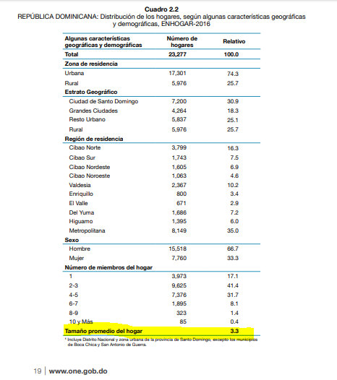
En esta columna se ingresan los resultados
#¡REF! #¡REF! #¡REF! #¡REF! #¡REF! #¡REF! #¡REF! #¡REF! #¡REF! #¡REF! #¡REF! #¡REF! #¡REF! #¡REF! #¡REF! #¡REF! #¡REF! #¡REF! #¡REF! #¡REF! #¡REF! #¡REF! | 59319 | #¡REF! #¡REF! #¡REF! #¡REF! #¡REF! #¡REF! #¡REF! #¡REF! #¡REF! #¡REF! #¡REF! #¡REF! #¡REF! #¡REF! #¡REF! #¡REF! #¡REF! #¡REF! #¡REF! #¡REF! #¡REF! #¡REF! | 14829.75 | AZUA | 878 | AZUA | 14
#¡REF! #¡REF! #¡REF! #¡REF! #¡REF! #¡REF! #¡REF! #¡REF! #¡REF! #¡REF! #¡REF! #¡REF! #¡REF! #¡REF! #¡REF! #¡REF! #¡REF! #¡REF! #¡REF! #¡REF! #¡REF! #¡REF! | 92153 | #¡REF! #¡REF! #¡REF! #¡REF! #¡REF! #¡REF! #¡REF! #¡REF! #¡REF! #¡REF! #¡REF! #¡REF! #¡REF! #¡REF! #¡REF! #¡REF! #¡REF! #¡REF! #¡REF! #¡REF! #¡REF! #¡REF! | 23038.25 | BANÍ | 1,460 | BANÍ | 0
 | 2112 |  | 528 | BÁNICA | 35 | BÁNICA | 0
 | 34687 |  | 8671.75 | CONSTANZA | 587 | CONSTANZA | 0
 | 64133 |  | 16033.25 | COTUÍ | 1,054 | COTUÍ | 0
 | 25245 |  | 6311.25 | DAJABÓN | 430 | DAJABÓN | 0
 | 43755 |  | 10938.75 | ESPERANZA | 697 | ESPERANZA | 0
 | 44900 |  | 11225 | HATO MAYOR | 752 | HATO MAYOR | 0
 | 40556 |  | 10139 | JARABACOA | 684 | JARABACOA | 2
 | 16228 |  | 4057 | LOS BOTADOS (D.M.) | 265 | LOS BOTADOS (D.M.) | 0
 | 51647 |  | 12911.75 | MAO | 878 | MAO | 0
 | 94981 |  | 23745.25 | MOCA | 1,519 | MOCA | 0
 | 128240 |  | 32060 | PUERTO PLATA | 2,337 | PUERTO PLATA | 6
 | 13723 |  | 3430.75 | SABANA DE LA MAR | 235 | SABANA DE LA MAR | 0
 | 35306 |  | 8826.5 | SALCEDO | 611 | SALCEDO | 0
 | 149508 |  | 37377 | SAN FRANCISCO DE MACORÍS | 2,572 | SAN FRANCISCO DE MACORÍS | 0
 | 25710 |  | 6427.5 | SAN JOSÉ DE OCOA | 431 | SAN JOSÉ DE OCOA | 0
 | 78313 |  | 19578.25 | SAN JUAN DE LA MAGUANA | 1,249 | SAN JUAN DE LA MAGUANA | 0
 | 195307 |  | 48826.75 | SAN PEDRO DE MACORÍS | 3,336 | SAN PEDRO DE MACORÍS | 0
 | 54128 |  | 13532 | VERÓN PUNTA CANA (D.M.) | 1,257 | VERÓN PUNTA CANA (D.M.) | 0
 | 10619 |  | 2654.75 | VILLA JARAGUA | 158 | VILLA JARAGUA | 0
 | 24871 |  | 6217.75 | VILLA TAPIA | 413 | VILLA TAPIA | 0
METAS HOGARES

MUNICIPIOS |  | METAS HOGARES-Segundo Semestre 2019 | Resultado Periodo | % participación

1 | AZUA | 878 | 14 | 1.6%
2 | BANÍ | 1,460 | 0 | 0.0%
3 | BÁNICA | 35 | 0 | 0.0%
4 | CONSTANZA | 587 | 0 | 0.0%
5 | COTUÍ | 1,054 | 0 | 0.0%
6 | DAJABÓN | 430 | 0 | 0.0%
7 | ESPERANZA | 697 | 0 | 0.0%
8 | HATO MAYOR | 752 | 0 | 0.0%
9 | JARABACOA | 684 | 2 | 0.3%
10 | LOS BOTADOS (D.M.) | 265 | 0 | 0.0%
11 | MAO | 878 | 0 | 0.0%
12 | MOCA | 1,519 | 0 | 0.0%
13 | PUERTO PLATA | 2,337 | 6 | 0.3%
14 | SABANA DE LA MAR | 235 | 0 | 0.0%
15 | SALCEDO | 611 | 0 | 0.0%
16 | SAN FRANCISCO DE MACORÍS | 2,572 | 0 | 0.0%
17 | SAN JOSÉ DE OCOA | 431 | 0 | 0.0%
18 | SAN JUAN DE LA MAGUANA | 1,249 | 0 | 0.0%
19 | SAN PEDRO DE MACORÍS | 3,336 | 0 | 0.0%
20 | VERÓN PUNTA CANA (D.M.) | 1,257 | 0 | 0.0%
21 | VILLA JARAGUA | 158 | 0 | 0.0%
22 | VILLA TAPIA | 413 | 0 | 0.0%
TOTAL |  | 21,837 | 22 | 0%
AVANCES META HOGARES

 | Meta
 | Avance

